FEBRERO
COTIZACIÓN PROPUESTA_SUNARP_FOTOCHECKS INSTITUCIONALES_23.02.26 |  |  |  |  |  |  |  |  |  | MARGEN GANANCIA, MINIMA - S/.150 - PARA PEDIDOS POCOS COMO 30 -50-100 UNID. DE PRODUCTOS ECONOMICOS (EJM. LAPICEROS, LLAVEROS PLASTICOS) PROMEDIA - S/.400 A 500 - PARA PEDIDOS MAS DE 150 UNID DE PRODCUCTOS COSTO MEDIO-ALTO (EJM. LAPICEROS METALICOS)
Nº | Cód. Artíc. | Artículo | Foto | Cant. | Costo Uni. INC. IGV(S/.) | Tiempo Entrega | Detalles | Costo Uni. INC. IGV(S/.) |  |  | proveedor | Cod. Prod. Prov. | Observaciones |  | COSTO S/. | % | Resultado | Margen | Total | Cantidad | Costo MUESTRA Unidad | Movilidad | Total Producto | Tipo de Impresión | Costo impresión | Cant Color | Cant Lados | Cantidad por Millar | Costo Impresión | Empaq | Seguro CRT | Total | Costo S/. Sin IGV | I.G.V | TOTAL
1 | FOTOCHECKS INSTITUCIONALES |  | Imagen referencial | 12 | S/. 36.05 | 10 días calendarios | FOTOCHECKS INSTITUCIONALES MATERIAL: PLÁSTICO PVC PORTAFOTOCHECK ACRILICO TRANSPARENTE. COLLAR PLANO 1.5 CM. COLOR NEGRO O GRIS SUNARP, CON IMPRESIÓN A UN COLOR, UN LADO, CON GANCHO METÁLICO. Presentación: Grupal, bolsa no individual *Diseño y arte debe ser facilitado por el cliente. | S/. 432.60 |  |  | HOSH |  |  |  | S/. 7.00 | 150 | S/. 10.50 | S/. 126.00 | S/. 17.50 | 12 | S/. 7.00 | S/. 130.00 | S/. 347.00 | Incluye | S/. 50.00 | 1 | 1 | 1 | S/. 50.00 | S/. 15.00 | S/. 20.60 | S/. 432.60 | S/. 36.05 | S/. 6.49 | S/. 42.54

COTIZACIÓN PROPUESTA_SUNARP_NECESER_27.02.26 |  |  |  |  |  |  |  |  |  | MARGEN GANANCIA, MINIMA - S/.150 - PARA PEDIDOS POCOS COMO 30 -50-100 UNID. DE PRODUCTOS ECONOMICOS (EJM. LAPICEROS, LLAVEROS PLASTICOS) PROMEDIA - S/.400 A 500 - PARA PEDIDOS MAS DE 150 UNID DE PRODCUCTOS COSTO MEDIO-ALTO (EJM. LAPICEROS METALICOS)
Nº | Cód. Artíc. | Artículo | Foto | Cant. | Costo Uni. INC. IGV(S/.) | Tiempo Entrega | Detalles | Costo Uni. INC. IGV(S/.) |  |  | proveedor | Cod. Prod. Prov. | Observaciones |  | COSTO S/. | % | Resultado | Margen | Total | Cantidad | Costo MUESTRA Unidad | Movilidad | Total Producto | Tipo de Impresión | Costo impresión | Cant Color | Cant Lados | Cantidad por Millar | Costo Impresión | Empaq | Seguro CRT | Total | Costo S/. Sin IGV | I.G.V | TOTAL
1 | NECESER |  | 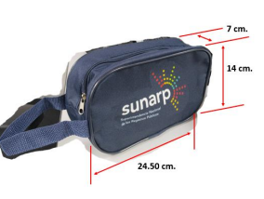 Imagen referencial | 400 | S/. 14.10 | 10 días calendarios | NECESER • Material: Cationi • Dimensiones: ✓ Altura: 14.00 cm. aproximadamente. ✓ Ancho: 24.50 cm. aproximadamente ✓ Profundidad: 7.00 cm. aproximadamente • Con agarradera del mismo material. • Color: Azul marino. • Cierre: de velcro color azul marino. • Medidas del logotipo estampado: Sunarp: 10.00 cm x 6 cm. 1 lado aproximadamente. Presentación: Grupal *Diseño y arte debe ser facilitado por el cliente. | S/. 5,640.00 |  |  | EDILBERTO |  | 8 INCL IGV | 10 dfias | S/. 7.39 | 43 | S/. 3.18 | S/. 1,271.30 | S/. 10.57 | 400 | S/. 36.96 | S/. 320.00 | S/. 4,584.78 | Incluye | S/. 50.00 | 1 | 1 | 1 | S/. 50.00 | S/. 28.00 | S/. 93.26 | S/. 4,756.04 | S/. 11.89 | S/. 2.14 | S/. 14.03

COTIZACIÓN PROPUESTA_SUNARP_FOTOCHECKS INSTITUCIONALES_23.02.26 |  |  |  |  |  |  |  |  |  | MARGEN GANANCIA, MINIMA - S/.150 - PARA PEDIDOS POCOS COMO 30 -50-100 UNID. DE PRODUCTOS ECONOMICOS (EJM. LAPICEROS, LLAVEROS PLASTICOS) PROMEDIA - S/.400 A 500 - PARA PEDIDOS MAS DE 150 UNID DE PRODCUCTOS COSTO MEDIO-ALTO (EJM. LAPICEROS METALICOS)
Nº | Cód. Artíc. | Artículo | Foto | Cant. | Costo Uni. INC. IGV(S/.) | Tiempo Entrega | Detalles | Costo Uni. INC. IGV(S/.) |  |  | proveedor | Cod. Prod. Prov. | Observaciones |  | COSTO S/. | % | Resultado | Margen | Total | Cantidad | Costo MUESTRA Unidad | Movilidad | Total Producto | Tipo de Impresión | Costo impresión | Cant Color | Cant Lados | Cantidad por Millar | Costo Impresión | Empaq | Seguro CRT | Total | Costo S/. Sin IGV | I.G.V | TOTAL
1 | FOTOCHECKS INSTITUCIONALES |  | 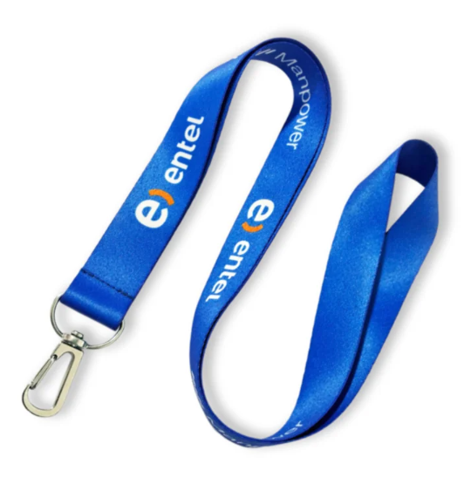 Imagen referencial | 24 | S/. 24.50 | 10 días calendarios | FOTOCHECKS INSTITUCIONALES MATERIAL: PLÁSTICO PVC PORTAFOTOCHECK ACRILICO TRANSPARENTE. COLLAR PLANO 1.5 CM. COLOR NEGRO O GRIS SUNARP, CON IMPRESIÓN A UN COLOR, UN LADO, CON GANCHO METÁLICO. Presentación: Grupal, bolsa no individual *Diseño y arte debe ser facilitado por el cliente. | S/. 588.00 |  |  | HOSH |  |  |  | S/. 7.00 | 60 | S/. 4.20 | S/. 100.80 | S/. 11.20 | 24 | S/. 7.00 | S/. 130.00 | S/. 405.80 | Incluye | S/. 50.00 | 1 | 1 | 1 | S/. 50.00 | S/. 15.00 | S/. 23.54 | S/. 494.34 | S/. 20.60 | S/. 3.71 | S/. 24.31

COTIZACIÓN PROPUESTA_SUNARP_VOLANTES Y AFICHES_23.02.26 |  |  |  |  |  |  |  |  |  | MARGEN GANANCIA, MINIMA - S/.150 - PARA PEDIDOS POCOS COMO 30 -50-100 UNID. DE PRODUCTOS ECONOMICOS (EJM. LAPICEROS, LLAVEROS PLASTICOS) PROMEDIA - S/.400 A 500 - PARA PEDIDOS MAS DE 150 UNID DE PRODCUCTOS COSTO MEDIO-ALTO (EJM. LAPICEROS METALICOS)
Nº | Cód. Artíc. | Artículo | Foto | Cant. | Costo Uni. INC. IGV(S/.) | Tiempo Entrega | Detalles | Costo Uni. INC. IGV(S/.) | LIMA-JESUS MARIA-CREDITO |  | proveedor | Cod. Prod. Prov. | Observaciones |  | COSTO S/. | % | Resultado | Margen | Total | Cantidad | Costo MUESTRA Unidad | Movilidad | Total Producto | Tipo de Impresión | Costo impresión | Cant Color | Cant Lados | Cantidad por Millar | Costo Impresión | Empaq | Seguro CRT | Total | Costo S/. Sin IGV | I.G.V | TOTAL
1 | VOLANTES |  |  Imagen referencial | 18500 | S/. 0.15 | 5 a 7 días calendario | VOLANTES Material: Papel bond de 80 gr. Medida: 21 cm. de alto x 14 cm. de ancho Impresión: Full color en tira y retira Incluye 1 solo diseño Acabado: Cortado, empaquetado y etiquetado cada 500 volantes Presentación: Empaque en caja cartón grueso de doble pared de refuerzo *Arte y diseño facilitado por el cliente. | S/. 2,775.00 |  |  | IMPRESIONES GRAFICAS GENERALES Fredy Cel. 925 609 686 / IMPRENTA OCAMPO Fernando Cel. 972 979 860 | FREDY 18500 und: S/. 1350 Incluido IGV Un solo diseño Tiempo 3 días calendario Prueba de color S/. 10 Si el diseño varia por millar seria +S/.60 / OCAMPO 18500 und: S/. 1100 +IGV Tiempo 3 días Prueba de color S/. 10 La prueba seria en laser y en laser el papel bond sale mas brilloso El precio se mantiene si el diseño varia cada 2 millares |  |  | S/. 0.06 | 50 | S/. 0.03 | S/. 586.96 | S/. 0.10 | 18500 | S/. 21.35 | S/. 250.00 | S/. 2,032.22 | INCLUYE | S/. 0.00 | 1 | 1 | 1 | S/. 0.00 | S/. 70.00 | S/. 31.53 | S/. 2,133.75 | S/. 0.12 | S/. 0.02 | S/. 0.14
2 | AFICHES |  |  Imagen referencial | 135 | S/. 5.50 | 5 a 7 días calendario | AFICHES Material: Papel couché mate de 150 gr Medida: 60 cm. de alto x 40 cm. de ancho Impresión full color en tira Acadado: Cortado y empaquetado Presentación: Empaque en caja cartón grueso de doble pared de refuerzo *Arte y diseño facilitado por el cliente. | S/. 742.50 |  |  | ACGRAF Marco Cel. 922 128 532 / IMPRESIONES GRAFICAS GENERALES Fredy Cel. 925 609 686 / IMPRENTA OCAMPO Fernando Cel. 972 979 860 | MARCO 135 und: S/. 300 +IGV Tiempo 2 días Prueba Oris A4 S/.50 / FREDY 135 und: S/. 330 Incluye IGV Tiempo 3 días Prueba de color S/. 10 en laser tamaño A3 / OCAMPO 135 und: S/. 270 +IGV Tiempo 3 días Prueba de color S/. 10 en laser tamaño A3 |  |  | S/. 2.22 | 60 | S/. 1.33 | S/. 180.00 | S/. 3.56 | 135 | S/. 68.33 | S/. 60.00 | S/. 608.33 | INCLUYE | S/. 0.00 | 1 | 1 | 1 | S/. 0.00 | S/. 7.00 | S/. 9.23 | S/. 624.56 | S/. 4.63 | S/. 0.83 | S/. 5.46

COTIZACIÓN PROPUESTA_SUNARP_BLOCK, LAPICERO_19.02.26 |  |  |  |  |  |  |  |  |  | MARGEN GANANCIA, MINIMA - S/.150 - PARA PEDIDOS POCOS COMO 30 -50-100 UNID. DE PRODUCTOS ECONOMICOS (EJM. LAPICEROS, LLAVEROS PLASTICOS) PROMEDIA - S/.400 A 500 - PARA PEDIDOS MAS DE 150 UNID DE PRODCUCTOS COSTO MEDIO-ALTO (EJM. LAPICEROS METALICOS)
Nº | Cód. Artíc. | Artículo | Foto | Cant. | Costo Uni. INC. IGV(S/.) | Tiempo Entrega | Detalles | Costo Uni. INC. IGV(S/.) | HUARAZ-CREDITO |  | proveedor | Cod. Prod. Prov. | Observaciones |  | COSTO S/. | % | Resultado | Margen | Total | Cantidad | Costo MUESTRA Unidad | Movilidad | Total Producto | Tipo de Impresión | Costo impresión | Cant Color | Cant Lados | Cantidad por Millar | Costo Impresión | Empaq | Seguro CRT | Total | Costo S/. Sin IGV | I.G.V | TOTAL
1 | BLOCK |  | 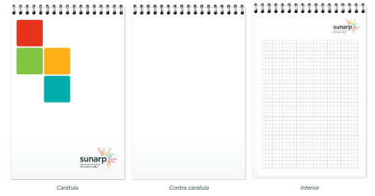 Imagen referencial | 500 | S/. 10.25 | 10 días calendarios | BLOCK Tamaño cerrado: 21cm * 15cm Tapa duplex contraplacado. Full color CMYK en tapa y contratapa. 80 Páginas interiores papel bong de 75 g. Impresión full color CMYK en tira. Anillado doble ring. Presentación: Grupal, bolsa no individual *Diseño y arte debe ser facilitado por el cliente. | S/. 5,125.00 |  |  | FREDDY |  | 6.3 incl IGV | 7 dias | S/. 5.48 | 40 | S/. 2.19 | S/. 1,095.65 | S/. 7.67 | 500 | S/. 27.39 | S/. 320.00 | S/. 4,182.17 | Incluye | S/. 50.00 | 1 | 1 | 1 | S/. 50.00 | S/. 25.00 | S/. 63.86 | S/. 4,321.03 | S/. 8.64 | S/. 1.56 | S/. 10.20
2 | LAPICERO |  | 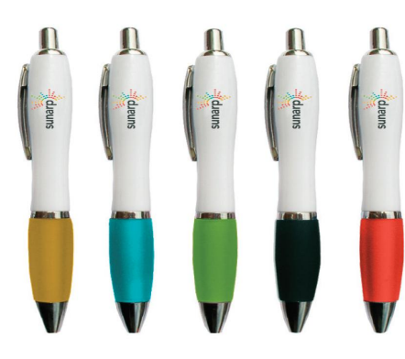 Imagen referencial | 500 | S/. 2.29 | 10 días calendarios | LAPICERO Material: Plástico Color: Cuerpo Blanco, Grip Color Verde Sunarp Modelo: Con clip de metal, sistema retráctil, con acabados metálicos, con grip goma. Impresión: Logo de Sunarp full color. Tamaño logo: Aproximadamente lo que encaje en el ancho del lapicero Ubicación impresión: parte superior del lapicero Presentación: Grupal, bolsa no individual *Diseño y arte debe ser facilitado por el cliente. | S/. 1,145.00 |  |  | CHIPPER |  | 44 INCL IGV |  | S/. 0.38 | 80 | S/. 0.31 | S/. 153.04 | S/. 0.69 | 500 | S/. 11.48 | S/. 250.00 | S/. 605.83 | Incluye | S/. 300.00 | 1 | 1 | 1 | S/. 300.00 | S/. 20.00 | S/. 13.89 | S/. 939.71 | S/. 1.88 | S/. 0.34 | S/. 2.22

MAYO
COTIZACIÓN PROPUESTA_SUNARP_FOTOCHECKS INSTITUCIONALES_23.02.26 |  |  |  |  |  |  |  |  |  | MARGEN GANANCIA, MINIMA - S/.150 - PARA PEDIDOS POCOS COMO 30 -50-100 UNID. DE PRODUCTOS ECONOMICOS (EJM. LAPICEROS, LLAVEROS PLASTICOS) PROMEDIA - S/.400 A 500 - PARA PEDIDOS MAS DE 150 UNID DE PRODCUCTOS COSTO MEDIO-ALTO (EJM. LAPICEROS METALICOS)
Nº | Cód. Artíc. | Artículo | Foto | Cant. | Costo Uni. INC. IGV(S/.) | Tiempo Entrega | Detalles | Costo Uni. INC. IGV(S/.) |  |  | proveedor | Cod. Prod. Prov. | Observaciones |  | COSTO S/. | % | Resultado | Margen | Total | Cantidad | Costo MUESTRA Unidad | Movilidad | Total Producto | Tipo de Impresión | Costo impresión | Cant Color | Cant Lados | Cantidad por Millar | Costo Impresión | Empaq | Seguro CRT | Total | Costo S/. Sin IGV | I.G.V | TOTAL
1 | LAPICERO |  | 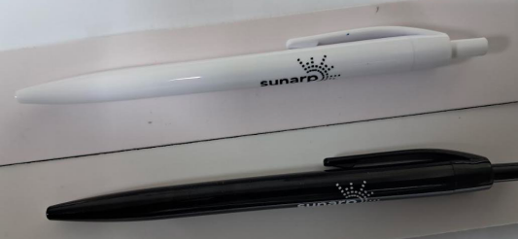 Imagen referencial | 1000 | S/. 1.64 | 10 días calendarios | FOTOCHECKS INSTITUCIONALES MATERIAL: PLÁSTICO PVC PORTAFOTOCHECK ACRILICO TRANSPARENTE. COLLAR PLANO 1.5 CM. COLOR NEGRO O GRIS SUNARP, CON IMPRESIÓN A UN COLOR, UN LADO, CON GANCHO METÁLICO. Presentación: Grupal, bolsa no individual *Diseño y arte debe ser facilitado por el cliente. | S/. 1,642.91 |  |  | HOSH |  |  |  | S/. 0.50 | 80 | S/. 0.40 | S/. 400.00 | S/. 0.90 | 1000 | S/. 50.00 | S/. 180.00 | S/. 1,130.00 | UV | S/. 220.00 | 1 | 1 | 1 | S/. 220.00 | S/. 15.00 | S/. 27.30 | S/. 1,392.30 | S/. 1.39 | S/. 0.25 | S/. 1.64
1 | PORTA-DIPLOMAS |  | 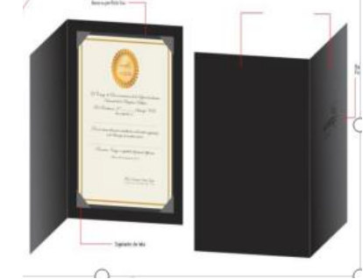 Imagen referencial | 20 | S/. 50.61 | 10 días calendarios | FOTOCHECKS INSTITUCIONALES MATERIAL: PLÁSTICO PVC PORTAFOTOCHECK ACRILICO TRANSPARENTE. COLLAR PLANO 1.5 CM. COLOR NEGRO O GRIS SUNARP, CON IMPRESIÓN A UN COLOR, UN LADO, CON GANCHO METÁLICO. Presentación: Grupal, bolsa no individual *Diseño y arte debe ser facilitado por el cliente. | S/. 1,012.23 |  |  | HOSH |  |  |  | S/. 19.00 | 40 | S/. 7.60 | S/. 152.00 | S/. 26.60 | 20 | S/. 19.00 | S/. 180.00 | S/. 731.00 | Incluye | S/. 100.00 | 1 | 1 | 1 | S/. 100.00 | S/. 10.00 | S/. 16.82 | S/. 857.82 | S/. 42.89 | S/. 7.72 | S/. 50.61
1 | BOLSA DE PLASTICO |  | 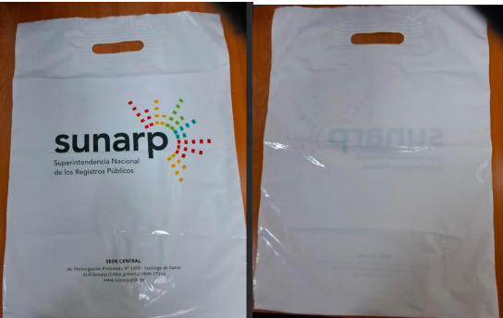 Imagen referencial | 1000 | S/. 1.40 | 10 días calendarios | FOTOCHECKS INSTITUCIONALES MATERIAL: PLÁSTICO PVC PORTAFOTOCHECK ACRILICO TRANSPARENTE. COLLAR PLANO 1.5 CM. COLOR NEGRO O GRIS SUNARP, CON IMPRESIÓN A UN COLOR, UN LADO, CON GANCHO METÁLICO. Presentación: Grupal, bolsa no individual *Diseño y arte debe ser facilitado por el cliente. | S/. 1,401.72 |  |  | HOSH |  |  |  | S/. 0.70 | 40 | S/. 0.28 | S/. 278.26 | S/. 0.97 | 1000 | S/. 0.70 | S/. 180.00 | S/. 1,154.61 | Incluye | S/. 0.00 | 1 | 1 | 1 | S/. 0.00 | S/. 10.00 | S/. 23.29 | S/. 1,187.90 | S/. 1.19 | S/. 0.21 | S/. 1.40
1 | MANTEL |  | Imagen referencial | 3 | S/. 319.62 | 10 días calendarios | FOTOCHECKS INSTITUCIONALES MATERIAL: PLÁSTICO PVC PORTAFOTOCHECK ACRILICO TRANSPARENTE. COLLAR PLANO 1.5 CM. COLOR NEGRO O GRIS SUNARP, CON IMPRESIÓN A UN COLOR, UN LADO, CON GANCHO METÁLICO. Presentación: Grupal, bolsa no individual *Diseño y arte debe ser facilitado por el cliente. | S/. 958.87 |  |  | HOSH |  |  |  | S/. 128.21 | 40 | S/. 51.28 | S/. 153.85 | S/. 179.49 | 3 | S/. 128.21 | S/. 120.00 | S/. 786.67 | Incluye | S/. 0.00 | 1 | 1 | 1 | S/. 0.00 | S/. 10.00 | S/. 15.93 | S/. 812.60 | S/. 270.87 | S/. 48.76 | S/. 319.62

COTIZACIÓN PROPUESTA_SUNARP_NECESER_27.02.26 |  |  |  |  |  |  |  |  |  | MARGEN GANANCIA, MINIMA - S/.150 - PARA PEDIDOS POCOS COMO 30 -50-100 UNID. DE PRODUCTOS ECONOMICOS (EJM. LAPICEROS, LLAVEROS PLASTICOS) PROMEDIA - S/.400 A 500 - PARA PEDIDOS MAS DE 150 UNID DE PRODCUCTOS COSTO MEDIO-ALTO (EJM. LAPICEROS METALICOS)
Nº | Cód. Artíc. | Artículo | Foto | Cant. | Costo Uni. INC. IGV(S/.) | Tiempo Entrega | Detalles | Costo Uni. INC. IGV(S/.) |  |  | proveedor | Cod. Prod. Prov. | Observaciones |  | COSTO S/. | % | Resultado | Margen | Total | Cantidad | Costo MUESTRA Unidad | Movilidad | Total Producto | Tipo de Impresión | Costo impresión | Cant Color | Cant Lados | Cantidad por Millar | Costo Impresión | Empaq | Seguro CRT | Total | Costo S/. Sin IGV | I.G.V | TOTAL
1 | NECESER |  | Imagen referencial | 400 | S/. 14.10 | 10 días calendarios | NECESER • Material: Cationi • Dimensiones: ✓ Altura: 14.00 cm. aproximadamente. ✓ Ancho: 24.50 cm. aproximadamente ✓ Profundidad: 7.00 cm. aproximadamente • Con agarradera del mismo material. • Color: Azul marino. • Cierre: de velcro color azul marino. • Medidas del logotipo estampado: Sunarp: 10.00 cm x 6 cm. 1 lado aproximadamente. Presentación: Grupal *Diseño y arte debe ser facilitado por el cliente. | S/. 5,640.00 |  |  | EDILBERTO |  | 8 INCL IGV | 10 dfias | S/. 7.39 | 43 | S/. 3.18 | S/. 1,271.30 | S/. 10.57 | 400 | S/. 36.96 | S/. 320.00 | S/. 4,584.78 | Incluye | S/. 50.00 | 1 | 1 | 1 | S/. 50.00 | S/. 28.00 | S/. 93.26 | S/. 4,756.04 | S/. 11.89 | S/. 2.14 | S/. 14.03

COTIZACIÓN PROPUESTA_SUNARP_FOTOCHECKS INSTITUCIONALES_23.02.26 |  |  |  |  |  |  |  |  |  | MARGEN GANANCIA, MINIMA - S/.150 - PARA PEDIDOS POCOS COMO 30 -50-100 UNID. DE PRODUCTOS ECONOMICOS (EJM. LAPICEROS, LLAVEROS PLASTICOS) PROMEDIA - S/.400 A 500 - PARA PEDIDOS MAS DE 150 UNID DE PRODCUCTOS COSTO MEDIO-ALTO (EJM. LAPICEROS METALICOS)
Nº | Cód. Artíc. | Artículo | Foto | Cant. | Costo Uni. INC. IGV(S/.) | Tiempo Entrega | Detalles | Costo Uni. INC. IGV(S/.) |  |  | proveedor | Cod. Prod. Prov. | Observaciones |  | COSTO S/. | % | Resultado | Margen | Total | Cantidad | Costo MUESTRA Unidad | Movilidad | Total Producto | Tipo de Impresión | Costo impresión | Cant Color | Cant Lados | Cantidad por Millar | Costo Impresión | Empaq | Seguro CRT | Total | Costo S/. Sin IGV | I.G.V | TOTAL
1 | FOTOCHECKS INSTITUCIONALES |  | Imagen referencial | 24 | S/. 24.50 | 10 días calendarios | FOTOCHECKS INSTITUCIONALES MATERIAL: PLÁSTICO PVC PORTAFOTOCHECK ACRILICO TRANSPARENTE. COLLAR PLANO 1.5 CM. COLOR NEGRO O GRIS SUNARP, CON IMPRESIÓN A UN COLOR, UN LADO, CON GANCHO METÁLICO. Presentación: Grupal, bolsa no individual *Diseño y arte debe ser facilitado por el cliente. | S/. 588.00 |  |  | HOSH |  |  |  | S/. 7.00 | 60 | S/. 4.20 | S/. 100.80 | S/. 11.20 | 24 | S/. 7.00 | S/. 130.00 | S/. 405.80 | Incluye | S/. 50.00 | 1 | 1 | 1 | S/. 50.00 | S/. 15.00 | S/. 23.54 | S/. 494.34 | S/. 20.60 | S/. 3.71 | S/. 24.31

COTIZACIÓN PROPUESTA_SUNARP_VOLANTES Y AFICHES_23.02.26 |  |  |  |  |  |  |  |  |  | MARGEN GANANCIA, MINIMA - S/.150 - PARA PEDIDOS POCOS COMO 30 -50-100 UNID. DE PRODUCTOS ECONOMICOS (EJM. LAPICEROS, LLAVEROS PLASTICOS) PROMEDIA - S/.400 A 500 - PARA PEDIDOS MAS DE 150 UNID DE PRODCUCTOS COSTO MEDIO-ALTO (EJM. LAPICEROS METALICOS)
Nº | Cód. Artíc. | Artículo | Foto | Cant. | Costo Uni. INC. IGV(S/.) | Tiempo Entrega | Detalles | Costo Uni. INC. IGV(S/.) | LIMA-JESUS MARIA-CREDITO |  | proveedor | Cod. Prod. Prov. | Observaciones |  | COSTO S/. | % | Resultado | Margen | Total | Cantidad | Costo MUESTRA Unidad | Movilidad | Total Producto | Tipo de Impresión | Costo impresión | Cant Color | Cant Lados | Cantidad por Millar | Costo Impresión | Empaq | Seguro CRT | Total | Costo S/. Sin IGV | I.G.V | TOTAL
1 | VOLANTES |  | Imagen referencial | 18500 | S/. 0.15 | 5 a 7 días calendario | VOLANTES Material: Papel bond de 80 gr. Medida: 21 cm. de alto x 14 cm. de ancho Impresión: Full color en tira y retira Incluye 1 solo diseño Acabado: Cortado, empaquetado y etiquetado cada 500 volantes Presentación: Empaque en caja cartón grueso de doble pared de refuerzo *Arte y diseño facilitado por el cliente. | S/. 2,775.00 |  |  | IMPRESIONES GRAFICAS GENERALES Fredy Cel. 925 609 686 / IMPRENTA OCAMPO Fernando Cel. 972 979 860 | FREDY 18500 und: S/. 1350 Incluido IGV Un solo diseño Tiempo 3 días calendario Prueba de color S/. 10 Si el diseño varia por millar seria +S/.60 / OCAMPO 18500 und: S/. 1100 +IGV Tiempo 3 días Prueba de color S/. 10 La prueba seria en laser y en laser el papel bond sale mas brilloso El precio se mantiene si el diseño varia cada 2 millares |  |  | S/. 0.06 | 50 | S/. 0.03 | S/. 586.96 | S/. 0.10 | 18500 | S/. 21.35 | S/. 250.00 | S/. 2,032.22 | INCLUYE | S/. 0.00 | 1 | 1 | 1 | S/. 0.00 | S/. 70.00 | S/. 31.53 | S/. 2,133.75 | S/. 0.12 | S/. 0.02 | S/. 0.14
2 | AFICHES |  | Imagen referencial | 135 | S/. 5.50 | 5 a 7 días calendario | AFICHES Material: Papel couché mate de 150 gr Medida: 60 cm. de alto x 40 cm. de ancho Impresión full color en tira Acadado: Cortado y empaquetado Presentación: Empaque en caja cartón grueso de doble pared de refuerzo *Arte y diseño facilitado por el cliente. | S/. 742.50 |  |  | ACGRAF Marco Cel. 922 128 532 / IMPRESIONES GRAFICAS GENERALES Fredy Cel. 925 609 686 / IMPRENTA OCAMPO Fernando Cel. 972 979 860 | MARCO 135 und: S/. 300 +IGV Tiempo 2 días Prueba Oris A4 S/.50 / FREDY 135 und: S/. 330 Incluye IGV Tiempo 3 días Prueba de color S/. 10 en laser tamaño A3 / OCAMPO 135 und: S/. 270 +IGV Tiempo 3 días Prueba de color S/. 10 en laser tamaño A3 |  |  | S/. 2.22 | 60 | S/. 1.33 | S/. 180.00 | S/. 3.56 | 135 | S/. 68.33 | S/. 60.00 | S/. 608.33 | INCLUYE | S/. 0.00 | 1 | 1 | 1 | S/. 0.00 | S/. 7.00 | S/. 9.23 | S/. 624.56 | S/. 4.63 | S/. 0.83 | S/. 5.46

COTIZACIÓN PROPUESTA_SUNARP_BLOCK, LAPICERO_19.02.26 |  |  |  |  |  |  |  |  |  | MARGEN GANANCIA, MINIMA - S/.150 - PARA PEDIDOS POCOS COMO 30 -50-100 UNID. DE PRODUCTOS ECONOMICOS (EJM. LAPICEROS, LLAVEROS PLASTICOS) PROMEDIA - S/.400 A 500 - PARA PEDIDOS MAS DE 150 UNID DE PRODCUCTOS COSTO MEDIO-ALTO (EJM. LAPICEROS METALICOS)
Nº | Cód. Artíc. | Artículo | Foto | Cant. | Costo Uni. INC. IGV(S/.) | Tiempo Entrega | Detalles | Costo Uni. INC. IGV(S/.) | HUARAZ-CREDITO |  | proveedor | Cod. Prod. Prov. | Observaciones |  | COSTO S/. | % | Resultado | Margen | Total | Cantidad | Costo MUESTRA Unidad | Movilidad | Total Producto | Tipo de Impresión | Costo impresión | Cant Color | Cant Lados | Cantidad por Millar | Costo Impresión | Empaq | Seguro CRT | Total | Costo S/. Sin IGV | I.G.V | TOTAL
1 | BLOCK |  | Imagen referencial | 500 | S/. 10.25 | 10 días calendarios | BLOCK Tamaño cerrado: 21cm * 15cm Tapa duplex contraplacado. Full color CMYK en tapa y contratapa. 80 Páginas interiores papel bong de 75 g. Impresión full color CMYK en tira. Anillado doble ring. Presentación: Grupal, bolsa no individual *Diseño y arte debe ser facilitado por el cliente. | S/. 5,125.00 |  |  | FREDDY |  | 6.3 incl IGV | 7 dias | S/. 5.48 | 40 | S/. 2.19 | S/. 1,095.65 | S/. 7.67 | 500 | S/. 27.39 | S/. 320.00 | S/. 4,182.17 | Incluye | S/. 50.00 | 1 | 1 | 1 | S/. 50.00 | S/. 25.00 | S/. 63.86 | S/. 4,321.03 | S/. 8.64 | S/. 1.56 | S/. 10.20
2 | LAPICERO |  | Imagen referencial | 500 | S/. 2.29 | 10 días calendarios | LAPICERO Material: Plástico Color: Cuerpo Blanco, Grip Color Verde Sunarp Modelo: Con clip de metal, sistema retráctil, con acabados metálicos, con grip goma. Impresión: Logo de Sunarp full color. Tamaño logo: Aproximadamente lo que encaje en el ancho del lapicero Ubicación impresión: parte superior del lapicero Presentación: Grupal, bolsa no individual *Diseño y arte debe ser facilitado por el cliente. | S/. 1,145.00 |  |  | CHIPPER |  | 44 INCL IGV |  | S/. 0.38 | 80 | S/. 0.31 | S/. 153.04 | S/. 0.69 | 500 | S/. 11.48 | S/. 250.00 | S/. 605.83 | Incluye | S/. 300.00 | 1 | 1 | 1 | S/. 300.00 | S/. 20.00 | S/. 13.89 | S/. 939.71 | S/. 1.88 | S/. 0.34 | S/. 2.22

